Chi tiết địa chất
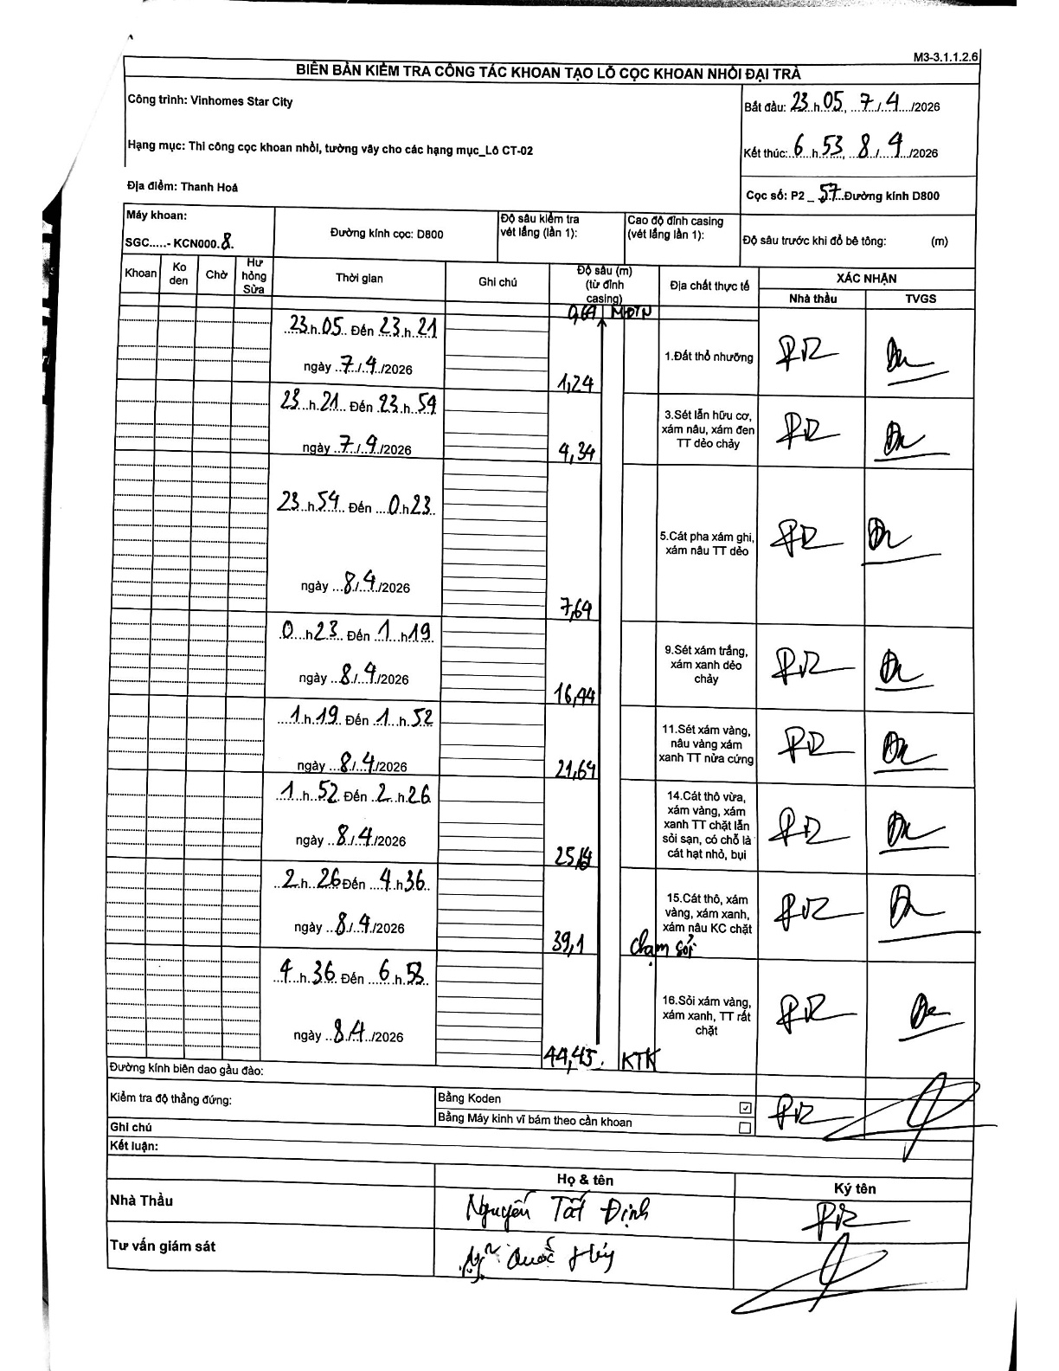
Dự án | Star City Thanh Hóa
Hạng mục | Thi công cọc khoan nhồi, tường vây cho các hạng mục_Lô CT-02
Tên bộ phận | Lô CT-02
Số hiệu cọc | P2-57
Tên Máy khoan | SGC-KCN0008
Đường kính | D800
Bắt đầu thi công | 23:05 07/04/2026
Kết thúc thi công | 06:53 08/04/2026

Địa chất TT | Đường kính | Mô tả lớp thiết kế | Từ (h) | Đến (h) | Cao độ từ | Cao độ đến | T.Gian (h) | Dài (m) | V (m/h) | Ghi chú
1. Đất thổ nhưỡng | D800 | Đất thổ nhưỡng | 23:05 07/04/2026 | 23:21 07/04/2026 | -0.69 | -1.24 | 0.27 | 0.55 | 2.06
2 | D800 | Sét lẫn hữu cơ, xám nâu, xám đen TT dẻo chảy | 23:21 07/04/2026 | 23:54 07/04/2026 | -1.24 | -4.34 | 0.55 | 3.1 | 5.64
3 | D800 | Cát pha xám ghi, xám nâu TT dẻo | 23:54 07/04/2026 | 00:23 08/04/2026 | -4.34 | -7.69 | 0.48 | 3.35 | 6.93
4 | D800 | Sét xám trắng, xám xanh dẻo chảy | 00:23 08/04/2026 | 01:19 08/04/2026 | -7.69 | -16.44 | 0.93 | 8.75 | 9.38
5 | D800 | Sét xám vàng, nâu vàng xám xanh TT nửa cứng | 01:19 08/04/2026 | 01:52 08/04/2026 | -16.44 | -21.64 | 0.55 | 5.2 | 9.45
6 | D800 | Cát thô vừa, xám vàng, xám xanh TT chặt lẫn sỏi sạn, có chỗ là cát hạt nhỏ, bụi | 01:52 08/04/2026 | 02:26 08/04/2026 | -21.64 | -25.14 | 0.57 | 3.5 | 6.18
7 | D800 | Cát thô, xám vàng, xám xanh, xám nâu KC chặt | 02:26 08/04/2026 | 04:36 08/04/2026 | -25.14 | -39.1 | 2.17 | 13.96 | 6.44
8 | D800 | Sỏi xám vàng, xám xanh, TT rất chặt | 04:36 08/04/2026 | 06:53 08/04/2026 | -39.1 | -44.45 | 2.28 | 5.35 | 2.34

ẢNH BIÊN BẢN GỐC

